Ежедневный отчет

Проект / Project | Джеруй | 19 июня 2026 года
Заказчик / Client | ОсОО "Альянс-Алтын" | Погода |  | Примечание
№ Документа / Doc ID | № 238 | Температура | 10°C | Пасмурно. Дождь с 16:00
Документ / Document | Ежедневный отчет Заказчику | Ветер | 3 км/ч
Дата / Date | 19 июня 2026 года | Влажность | 69%
Редакция / Revision | ОсОО "АйБиКон" | Видимость | 5 км
Исполнитель / Originator | Молдокулов М.К. | Давление | 627мм рт.ст

Статистика по ТБ и ОТ и по штату | Статистика по ТБ и ОТ |  |  |  | Статистика по штату
 | Виды происшествий | День | Неделя |  | Смена |  |  | Показатель |  |  | День | День |  | Ср. нед. | Ср.мес.
 | Происшествия на рабочем месте | 0 | 0 |  |  |  |  |  | "АйБикон" | "Атантай" | Майкадам | Бишкек Темир | Шумкар сервис
 | Прочие происшествия | 0 | 0 |  | 1 |  |  | Численность | 3 | 3 | 13 |  | 0 | 0 | 0
 |  |  |  |  |  |  |  | Человеко-часы | 24 | 24 | 104 |  | 0 | 0.0 | 0.0
 |  |  |  |  |  |  |  | Сверхурочные | 0 | 0 | 0 |  | 0 | 0.0 | 0.0
 |  |  |  |  |  |  |  | Численность | 0 | 0 | 0 |  | 0 | 0 | 0
 |  |  |  |  |  |  |  | Человеко-часы | 0 | 0 | 0 |  | 0 | 0.0 | 0.0
 |  |  |  |  |  |  |  | Сверхурочные | 0 | 0 | 0 |  | 0 | 0.0 | 0.0
 |  |  |  |  |  |  |  | Человеко-часы | 24 | 24 | 104 |  | 0
 |  |  |  |  |  |  |  |  |  |  | Из них ИТР состав: | 2
 | Выполнение работ нулевого цикла
 |  | Ед. изм. | Объем за сутки |  |  | Накопительный объем за месяц |  |  |  |  | Накопительный объем с начала СМР.
 |  |  | План. | Факт. | % отклонения | План. | Факт. | % Выполнения |  |  | План. | Факт. |  |  | % Выполнения | Всего | Остаток
 | Административно-бытовой корпус
 | Устройство монолитного железобетонного перекрытия здания АБК: торцевая опалубка, армирование, бетонирование АБК отм.+3.800 | м3 | - | - |  | 75.50 | 75.50 | 100% |  |  | 75.50 | 75.50 |  |  | 100% | 75.50 | -
 | Уход за бетоном АБК отм.+3.800 | м2 | 624.92 | 624.92 |  | 624.92 | 624.92 | 100% |  |  | 624.92 | 624.92 |  |  | 100% | 624.92 | -
 | Устройство монолитного железобетонного перекрытия здания АБК: торцевая опалубка, армирование, бетонирование АБК отм.+7.810 | м3 | - | - |  | 79.30 | - | 0% |  |  | 79.30 | - |  |  | 0% |  | -

 | АБК отм.+7.810 Устройство армокаркасов | кг | 1,160.00 | 1,160.00 | 100% | 5,897.80 | 3,628.00 | 62% |  |  | 5,897.80 | 4,788.00 |  |  | 81% | 5,897.80 | 1,109.80
 | АБК отм.+7.810 Устройство опалубки | м2 | - | - | #DIV/0! | 26.40 | - | 0% |  |  | 26.40 | - |  |  | 0% | 26.40 | 26.40
 | Устройство монолитного железобетонного перекрытия здания АБК: торцевая опалубка, армирование, бетонирование АБК отм.+7,810 | м3 | - | - |  | 79.30 | - | 0% |  |  | 79.30 | - |  |  | 0% | 79.30 | 79.30
 | Общежитие на 224 мест
 | Устройство монолитных цокольных стен здания Общежития: опалубочные работы, армирование, установка закладных деталей, бетонирование, гидроизоляция. | м3 | - | - | #DIV/0! | 40.80 | - | 0% |  |  | 40.80 | - |  |  | 0% | 40.80 | 40.80
 | Монолитные цокольные стены здания Общежития: Устройство армокаркасов | кг | 220.00 | 242.47 | 110% | 3,637.05 | 242.47 | 7% |  |  | 3,637.05 | 242.47 |  |  | 7% | 3,637.05 | 3,394.58
 | Монолитные цокольные стены здания Общежития: Устройство опалубки | м2 |  | - | #DIV/0! | 241.74 | - | 0% |  |  | 241.74 | - |  |  | 0% | 241.74 | 241.74
 | Устройство монолитного железобетонного перекрытия здания Общежития: торцевая опалубка, армирование, бетонирование отм.+3.260 | м3 |  | - | #DIV/0! | 104.30 | - | 0% |  |  | 104.30 | - |  |  | 0% | 104.30 | 104.30
 | Общ. отм.+3.260 Устройство армокаркасов | кг |  | - | #DIV/0! | 7,981.29 | - | 0% |  |  | 7,981.29 | - |  |  | 0% | 7,981.29 | 7,981.29
 | Общ. отм.+3.260 Устройство опалубки | м2 |  | - | #DIV/0! | 28.44 | - | 0% |  |  | 28.44 | - |  |  | 0% | 28.44 | 28.44
 | Устройство монолитного железобетонного перекрытия здания Общежития: торцевая опалубка, армирование, бетонирование +6.590 | м3 |  | - | #DIV/0! | 104.30 | - | 0% |  |  | 104.30 | - |  |  | 0% | 104.30 | 104.30
 | Общ. +6.590 Устройство армокаркасов | кг |  | - | #DIV/0! | 7,981.29 | - | 0% |  |  | 7,981.29 | - |  |  | 0% | 7,981.29 | 7,981.29
 | Общ. +6.590 Устройство опалубки | м2 |  | - | #DIV/0! | 28.44 | - | 0% |  |  | 28.44 | - |  |  | 0% | 28.44 | 28.44
 | Устройство монолитного железобетонного перекрытия здания Общежития: торцевая опалубка, армирование, бетонирование +9.930 | м3 |  | - | #DIV/0! | 104.30 | - | 0% |  |  | 104.30 | - |  |  | 0% | 104.30 | 104.30
 | Общ. +9.930 Устройство армокаркасов | кг |  | - | #DIV/0! | 7,981.29 | - | 0% |  |  | 7,981.29 | - |  |  | 0% | 7,981.29 | 7,981.29
 | Общ. +9.930 Устройство опалубки | м2 |  | - | #DIV/0! | 28.44 | - | 0% |  |  | 28.44 | - |  |  | 0% | 28.44 | 28.44
 | Переходная галерея
 | Перекрытие (полы) здание Галереи отм.+3.260 | м3 |  | - | #DIV/0! | 2.80 | - | 0% |  |  | 2.80 | - |  |  | 0% | 2.80 | 2.80
 | Галереи отм.+3.260 Устройство армокаркасов | кг |  | - | #DIV/0! | 221.12 | - | 0% |  |  | 221.12 | - |  |  | 0% | 221.12 | 221.12
 | Галереи отм.+3.260 Устройство опалубки | м2 |  | - | #DIV/0! | 4.56 | - | 0% |  |  | 4.56 | - |  |  | 0% | 4.56 | 4.56
 |  |  |  |  |  |  |  |  |  |  | Общее выполнение
Фото дня АБК | 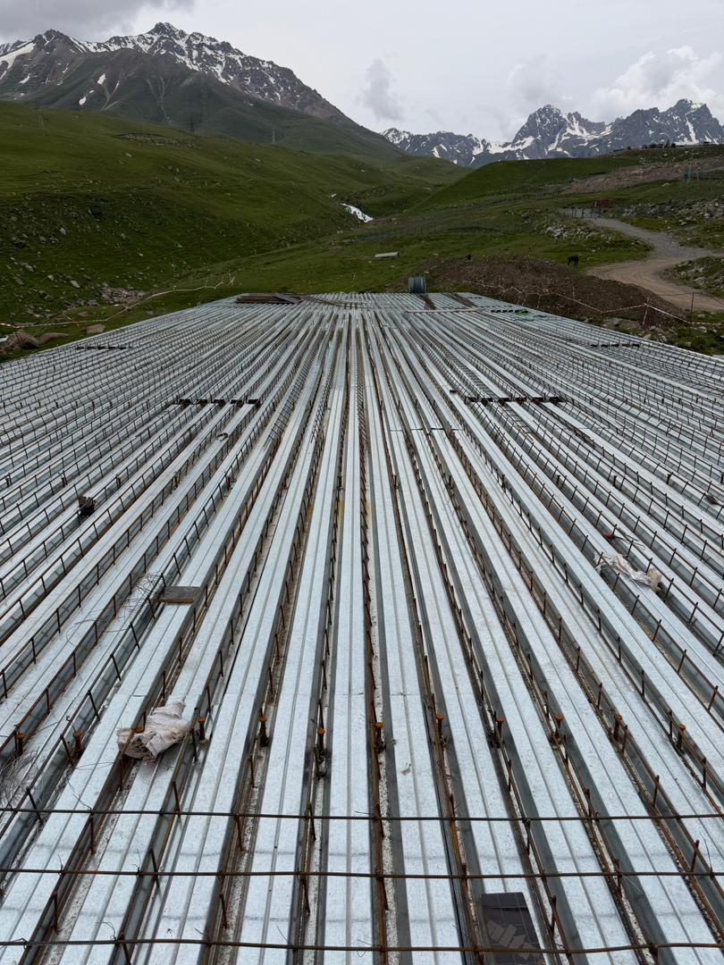 | 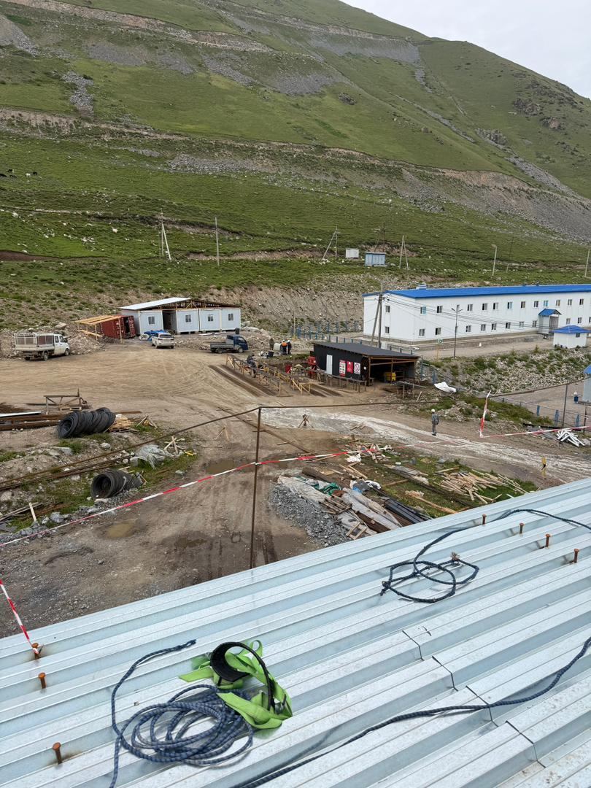 |  |  | 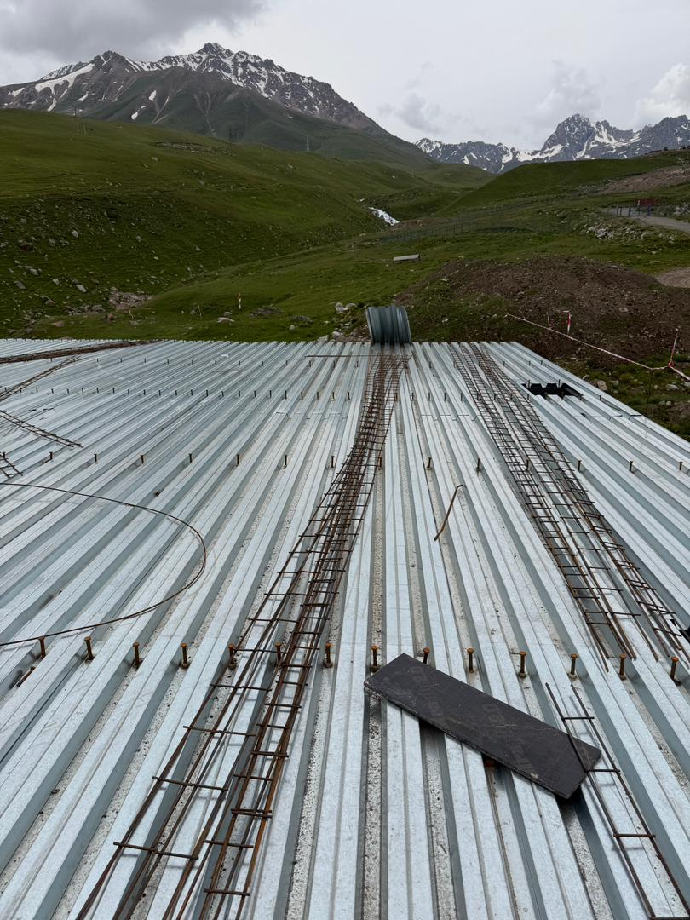 |  |  | 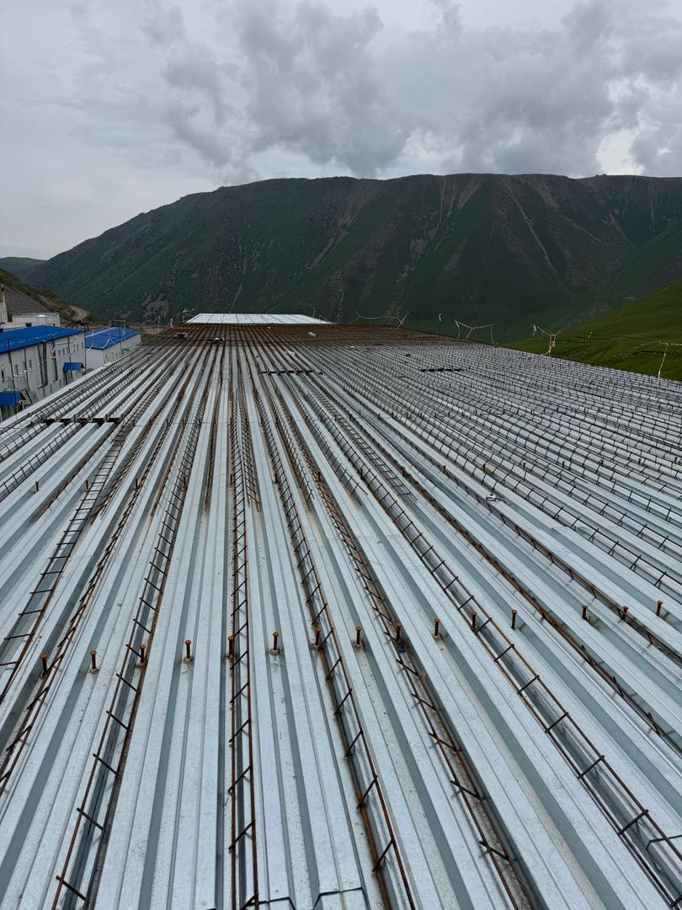
Фото дня Общежитие
Фото дня Галерея

 |  |  |  | Подпись:

